Figure 4
Figure 4 : Pyramides des âges de la fonction publique d'État et des civils du ministère des Armées au 31 décembre 2020
%

Femmes
Hommes

Champ : emplois principaux, tous statuts, situés en métropole et DOM (hors Mayotte), hors COM et étranger. Hors bénéficiaires de contrats aidés.
Sources : SIASP, Insee, traitements DGAFP, département des études et des statistiques. Traitements OED.

 |  |  |  |  | Retour sommaire

Source Figure V 1-12 : Pyramide des âges par versant au 31 décembre 2020
 | FPE |  | Civils
 | Femmes FPE | Hommes FPE | Femmes civils ministère Armées | Hommes civils ministère Armées
Ages
14 | 0.0% | 0.0% | 0.0% | 0.0%
15 | 0.0% | 0.0% | 0.0% | 0.0%
16 | 0.0% | 0.0% | 0.0% | 0.1%
17 | 0.0% | 0.0% | -0.1% | 0.1%
18 | 0.0% | 0.1% | -0.2% | 0.2%
19 | 0.1% | 0.2% | -0.3% | 0.4%
20 | 0.3% | 0.4% | -0.6% | 0.7%
21 | 0.4% | 0.6% | -0.7% | 0.6%
22 | 0.7% | 0.8% | -0.9% | 0.8%
23 | 1.1% | 1.1% | -0.8% | 0.8%
24 | 1.3% | 1.4% | -1.0% | 0.9%
25 | 1.5% | 1.6% | -1.1% | 1.0%
26 | 1.6% | 1.7% | -1.2% | 1.0%
27 | 1.6% | 1.7% | -1.2% | 0.9%
28 | 1.7% | 1.7% | -1.4% | 1.0%
29 | 1.7% | 1.7% | -1.3% | 1.2%
30 | 1.8% | 1.7% | -1.2% | 1.0%
31 | 1.9% | 1.7% | -1.3% | 1.0%
32 | 2.0% | 1.8% | -1.3% | 1.0%
33 | 2.0% | 1.8% | -1.3% | 1.0%
34 | 2.1% | 1.8% | -1.3% | 1.2%
35 | 2.2% | 1.9% | -1.5% | 1.1%
36 | 2.3% | 1.9% | -1.6% | 1.2%
37 | 2.4% | 2.0% | -1.6% | 1.3%
38 | 2.6% | 2.2% | -1.7% | 1.5%
39 | 2.7% | 2.3% | -1.9% | 1.8%
40 | 2.9% | 2.5% | -2.3% | 2.0%
41 | 3.0% | 2.6% | -2.4% | 2.2%
42 | 3.0% | 2.8% | -2.3% | 2.9%
43 | 3.1% | 3.0% | -2.7% | 3.0%
44 | 3.1% | 3.0% | -2.8% | 3.3%
45 | 3.1% | 3.2% | -2.8% | 3.4%
46 | 3.2% | 3.4% | -2.8% | 3.7%
47 | 3.3% | 3.5% | -3.2% | 3.8%
48 | 3.4% | 3.5% | -3.3% | 3.7%
49 | 3.3% | 3.4% | -3.3% | 3.9%
50 | 3.2% | 3.3% | -3.2% | 3.8%
51 | 3.1% | 3.2% | -3.0% | 3.7%
52 | 2.9% | 3.0% | -2.9% | 3.6%
53 | 2.8% | 2.9% | -3.0% | 3.7%
54 | 2.7% | 2.9% | -3.3% | 3.7%
55 | 2.7% | 2.8% | -3.6% | 3.8%
56 | 2.7% | 2.7% | -3.7% | 3.9%
57 | 2.6% | 2.6% | -3.9% | 3.8%
58 | 2.4% | 2.5% | -4.0% | 3.9%
59 | 2.4% | 2.5% | -3.8% | 3.9%
60 | 2.1% | 2.2% | -3.7% | 2.8%
61 | 1.9% | 2.0% | -3.1% | 2.0%
62 | 1.2% | 1.5% | -2.2% | 1.3%
63 | 0.8% | 1.1% | -1.3% | 0.8%
64 | 0.5% | 0.8% | -0.9% | 0.5%
65 | 0.3% | 0.5% | -0.5% | 0.3%
66 | 0.2% | 0.3% | -0.3% | 0.1%
67 | 0.1% | 0.1% | -0.1% | 0.0%
68 | 0.0% | 0.1% | 0.0% | 0.0%
69 | 0.0% | 0.0% | 0.0% | 0.0%
70 | 0.0% | 0.0% | 0.0% | 0.0%

Figure 5
Effectifs Régionaux au 31 décembre N-1

Code région | Libellé région | Effectifs physiques |  |  | Evolution 2019/2020
 |  | 2018 | 2019 | 2020 |  | Figure 5 : Répartition géographique des effectifs civils du ministère des armées au 31 décembre 2020
01 | Guadeloupe | 27 | 24 | 24 | 0.0 | Effectifs au 31 décembre 2020
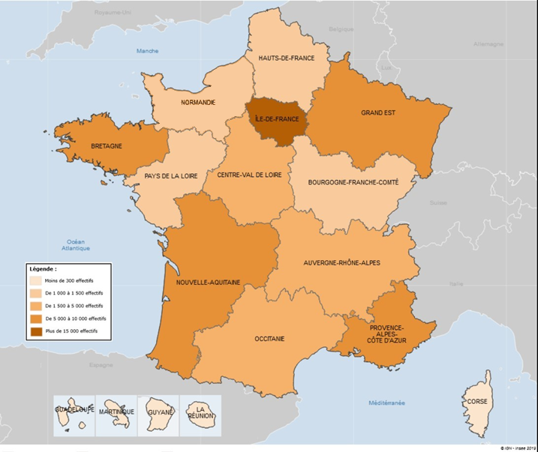
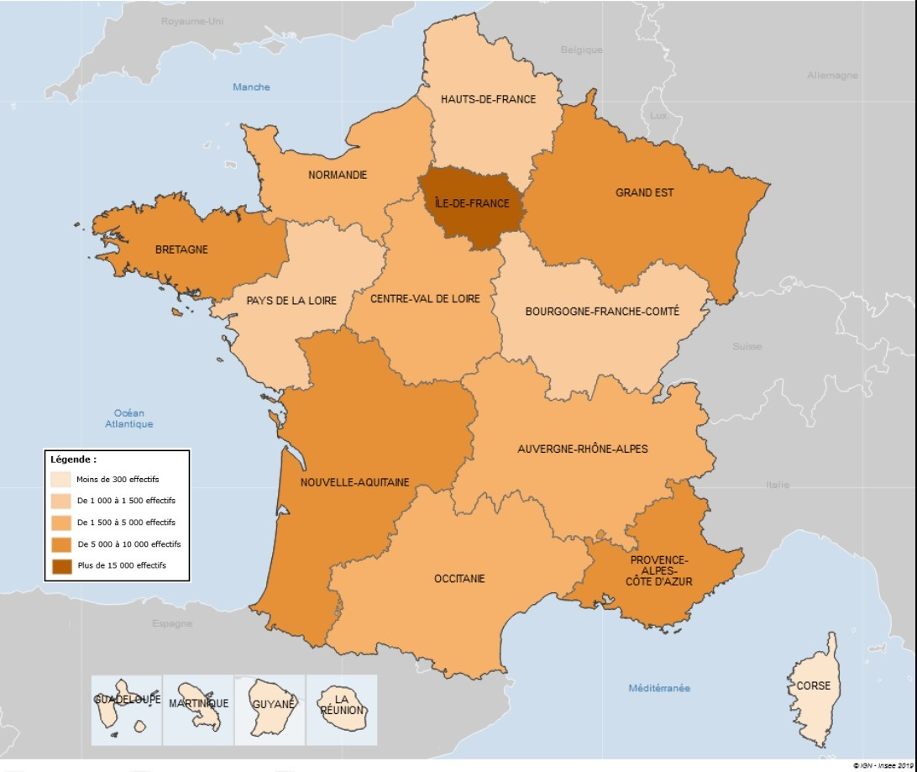
02 | Martinique | 214 | 210 | 206 | -1.9
03 | Guyane | 189 | 194 | 189 | -2.6
04 | La Réunion | 255 | 246 | 257 | 4.5
11 | Île-de-France | 17,128 | 17,778 | 17,802 | 0.1
24 | Centre-Val de Loire | 3,765 | 3,802 | 3,841 | 1.0
27 | Bourgogne-Franche-Comté | 1,079 | 1,076 | 1,072 | -0.4
28 | Normandie | 1,624 | 1,561 | 1,492 | -4.4
32 | Hauts-de-France | 1,273 | 1,319 | 1,302 | -1.3
44 | Grand Est | 5,132 | 5,030 | 5,072 | 0.8
52 | Pays de la Loire | 1,326 | 1,320 | 1,281 | -3.0
53 | Bretagne | 8,205 | 8,275 | 8,321 | 0.6
75 | Nouvelle-Aquitaine | 7,050 | 7,014 | 7,032 | 0.3
76 | Occitanie | 2,513 | 2,578 | 2,552 | -1.0
84 | Auvergne-Rhône-Alpes | 4,462 | 4,469 | 4,503 | 0.8
93 | Provence-Alpes-Côte d'Azur | 9,412 | 9,501 | 9,409 | -1.0
94 | Corse | 137 | 146 | 148 | 1.4
Total |  | 62,514 | 64,543 | 64,503 | -0.1

 |  |  |  |  |  | Champ : emplois principaux, civils du ministère des Armées, situés en métropole et DOM (hors Mayotte), hors COM et étranger. Hors bénéficiaires de contrats aidés
 |  |  |  |  |  | Source : SIASP 2020, Insee. Traitements OED.

 |  |  |  |  |  |  | Retour sommaire

Figure 6
 | Salaire net moyen 2020
 | Femmes | Hommes | Ensemble
Catg A | 3,006 € | 3,591 € | 3,363 € | Figure 6 : Rémunération des civils du ministère des Armées par catégorie et sexe en 2020
Catg B | 2,588 € | 2,693 € | 2,662 € | Salaire net moyen en EQTP, €
Catg C | 2,051 € | 2,355 € | 2,225 €
Toutes catégories | 2,430 € | 2,788 € | 2,652 €

 |  |  |  | Champ : emplois principaux, civils du ministère des Armées, situés en métropole et DOM (hors Mayotte), hors COM et étranger. Hors bénéficiaires de contrats aidés.
 |  |  |  | Source : SIASP, Insee, traitements DGAFP, département des études et des statistiques. Traitements OED.

 |  |  |  |  | Retour sommaire

